Sheet1
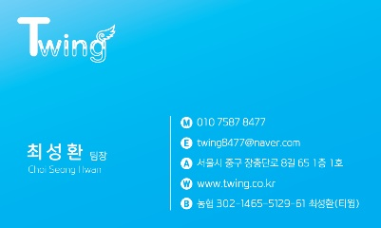 샘플 요청서

샘플 요청 업체 정보 입력

업 체 명 |  |  | 사업자등록번호

사업장 주소

담당부서 |  |  | 담 당 자(성함)

연 락 처 1 |  |  | 연 락 처 2

E-mail |  |  | 제품 예상 수량

NO | 제품명 (제품 코드) | 색 상 |  | 사이즈 | 수량 | 비고
1
2
3
4
5
6
7
8
9
10
11
12
13
14
15
16
17
18

